Q-критерий
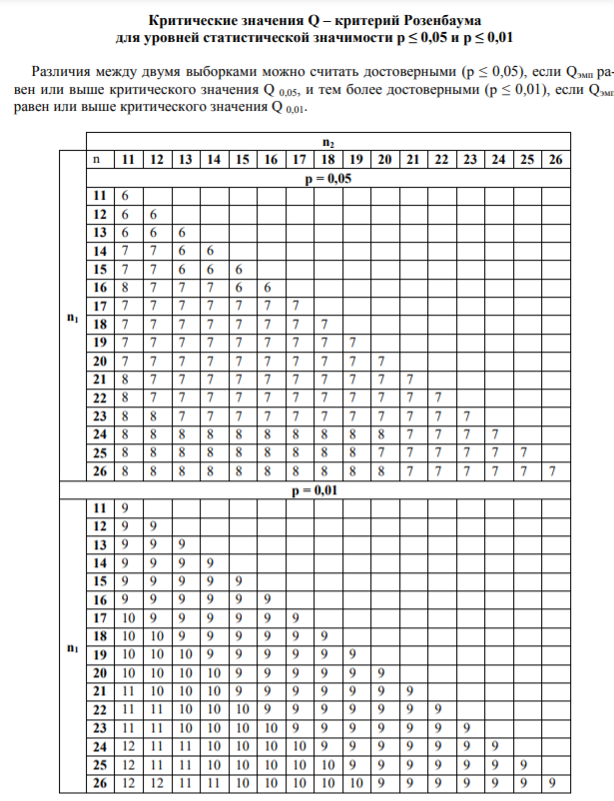
У 26 юнаків - студентів фізичного та психологічного факультетів було виміряно рівень вербального інтелекту за методикою Векслера. Чи можна стверджувати, що одна з груп перевершує іншу за рівнем вербального інтелекту?

Фізики | Психологи | Фізики | Психологи | S1 | S2 | Q=S1+S2 | Qкр
136 | 136
136 | 132
1. Перевірити, чи виконуються обмеження: n₁,n₂ >11, n₁ ≈ n₂
2. Впорядкувати значення окремо в кожній вибірці по мірі спадання ознаки. Вважати вибіркою 1 ту вибірку, значення в якій імовірно вище, а вибіркою 2 ту, де значення імовірно нижче.
3. Визначити найвище (максимальне) значення у вибірці 2.
4. Підрахувати кількість значень у вибірці 1, які вище максимального значення у вибірці 2. Позначити отриману величину як S₁.
5. Визначити найнижче (мінімальне) значення у вибірці 1.
136 | 127
135 | 126
134 | 123
132 | 123
132 | 120
132 | 120
132 | 120
131 | 119
129 | 116
127 | 115
124
121

6. Підрахувати кількість значень у вибірці 2, які нижче мінімального значення вибірки 1. Позначити отриману величину як S₂.
7. Підрахувати емпіричне значення Q за формулою: Q= S₁+ S₂.
8. За таблицею визначити критичні значення Q для даних n₁ и n₂ . Якщо Q_{емп} дорівнює Q 0,05 або перевищує його, то Н₀ відхиляється.
При n₁, n₂ > 26 зіставити отримане емпіричне значення з Q_{кp}= 8 (p ≤0,05) и Q_{кp}=10 (p≤0,01). Якщо Q_{емп} перевищує, чи принаймні, дорівнює Q_{кp} = 8, H₀ відхиляється.

1
Психолог проводить груповий тренінг. З'ясуйте, чи буде ефективний даний конкретний варіант тренінгу для підвищення рівня комунікабельності. Рівень комунікабельності вимірюється за допомогою тесту до тренінгу і після. Результати вимірювання рівня комунікабельності у групи випробовуваних і результати вирішення наведені в таблиці. Побудуйте діаграми розподілу респондентів за рівнями комунікабельності. Сформулюйте нульову і альтернативну гіпотези. Виконайте їх перевірку, використовуючи Т-критерій Вілкоксона.
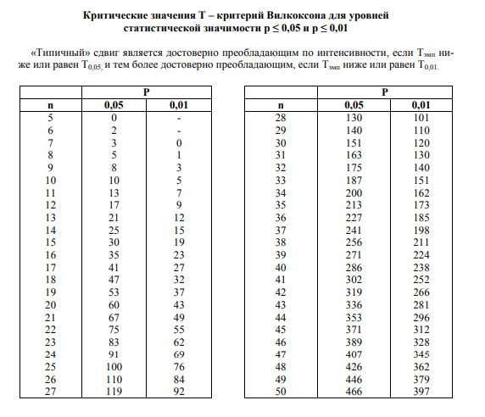
 | № | Рівень комунікабельності |  | Різниця t | Абсолютне значення різниці | Ранговий номер різниці
 |  | До тренінгу | Після тренінгу
 | 1 | 10 | 10
 | 2 | 12 | 14
 | 3 | 7 | 6
 | 4 | 10 | 13
 | 5 | 9 | 13
 | 6 | 10 | 8
 | 7 | 7 | 13
 | 8 | 6 | 12
 | Сума

